상품제안서
어반스틸 수저세트 | 상품코드: S47001

 |  |  |  |  |  |  | 02-713-8555 | www.synergygift.co.kr
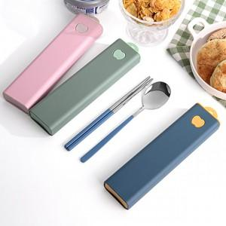 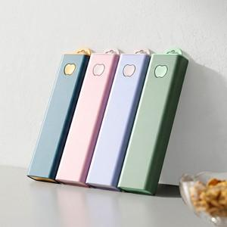 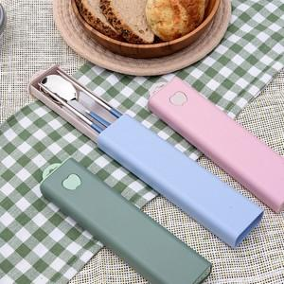

【상세/제작정보】

【인쇄/포장옵션】 | 레이저, DTF필름전사 / 포장지포장

【공급단가】 | 수량 | 50~ | 100~ | 500~ | 1,000~ | 3,000~
*VAT별도 | 단가 | 3,770원 | 3,560원 | 3,390원 | 3,300원 | 3,240원

【상품 URL】 | https://www.synergygift.co.kr:443/src/goods_detail.php?gdno=47001

